7-9六宫大小数
题目 | 题目配图 | 题目音频 | *类目 | *分数 | *数独底图 | *水平长度 | *垂直长度 | *正确答案
将数字 1-6 填入空格内，使得每行、每列、每宫内数字均不重复。灰色格内只能填较大数（4、5、6），白色格内只能填较小数（1、2、3）。 |  |  | 六宫大小数数独 | 5 | 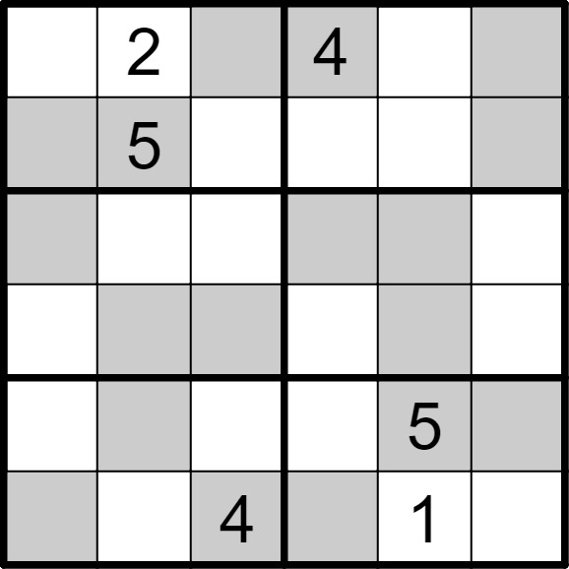 | 6 | 6 | [1,,6,,3,5], [4,,3,1,2,6], [6,1,2,5,4,3], [3,4,5,2,6,1], [2,6,1,3,,4], [5,3,,6,,2]
将数字 1-6 填入空格内，使得每行、每列、每宫内数字均不重复。灰色格内只能填较大数（4、5、6），白色格内只能填较小数（1、2、3）。 |  |  | 六宫大小数数独 | 5 | 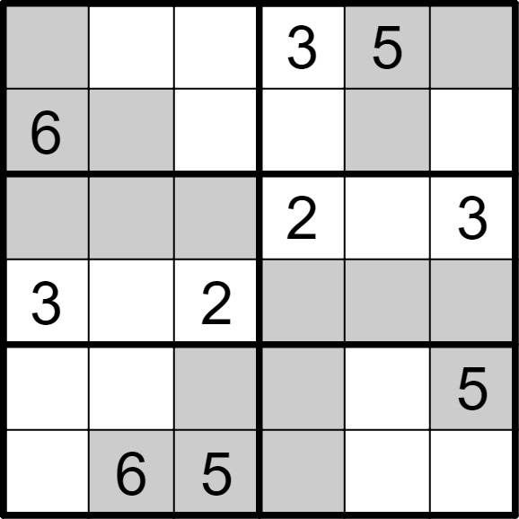 | 6 | 6 | [4,2,1,,,6], [,5,3,1,4,2], [5,4,6,,1,], [,1,,5,6,4], [1,3,4,6,2,], [2,,,4,3,1]
将数字 1-6 填入空格内，使得每行、每列、每宫内数字均不重复。灰色格内只能填较大数（4、5、6），白色格内只能填较小数（1、2、3）。 |  |  | 六宫大小数数独 | 5 | 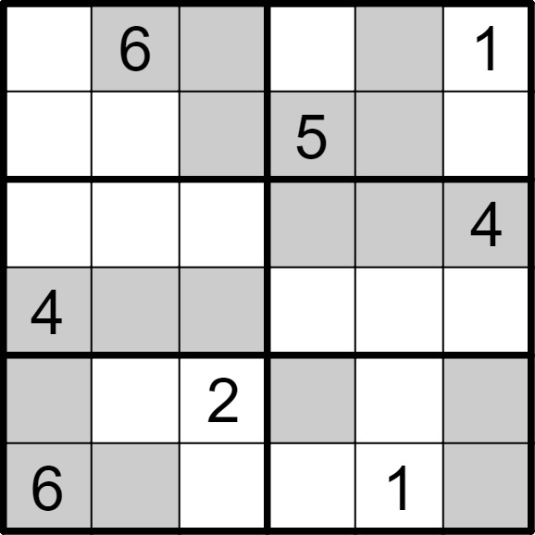 | 6 | 6 | [2,,5,3,4,], [1,3,4,,6,2], [3,2,1,6,5,], [,5,6,1,2,3], [5,1,,4,3,6], [,4,3,2,,5]
将数字 1-6 填入空格内，使得每行、每列、每宫内数字均不重复。灰色格内只能填较大数（4、5、6），白色格内只能填较小数（1、2、3）。 |  |  | 六宫大小数数独 | 5 | 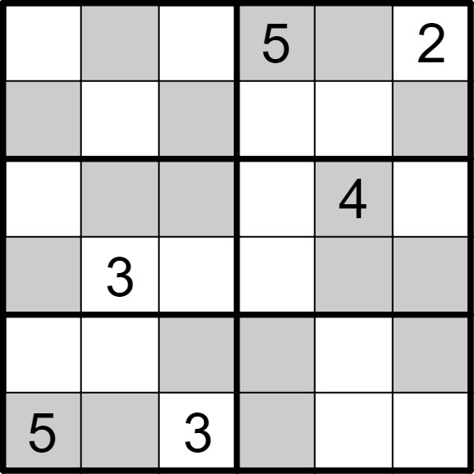 | 6 | 6 | [3,4,1,,6,], [6,2,5,3,1,4], [1,5,6,2,,3], [4,,2,1,5,6], [2,1,4,6,3,5], [,6,,4,2,1]
将数字 1-6 填入空格内，使得每行、每列、每宫内数字均不重复。灰色格内只能填较大数（4、5、6），白色格内只能填较小数（1、2、3）。 |  |  | 六宫大小数数独 | 5 | 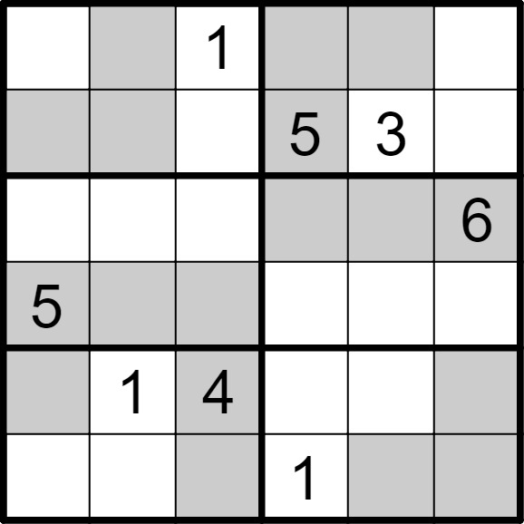 | 6 | 6 | [3,5,,6,4,2], [4,6,2,,,1], [1,2,3,4,5,], [,4,6,2,1,3], [6,,,3,2,5], [2,3,5,,6,4]
将数字 1-6 填入空格内，使得每行、每列、每宫内数字均不重复。灰色格内只能填较大数（4、5、6），白色格内只能填较小数（1、2、3）。 |  |  | 六宫大小数数独 | 5 | 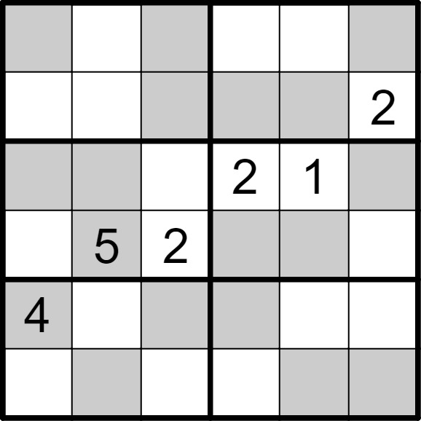 | 6 | 6 | [5,2,4,1,3,6], [3,1,6,5,4,], [6,4,3,,,5], [1,,,4,6,3], [,3,5,6,2,1], [2,6,1,3,5,4]
将数字 1-6 填入空格内，使得每行、每列、每宫内数字均不重复。灰色格内只能填较大数（4、5、6），白色格内只能填较小数（1、2、3）。 |  |  | 六宫大小数数独 | 5 | 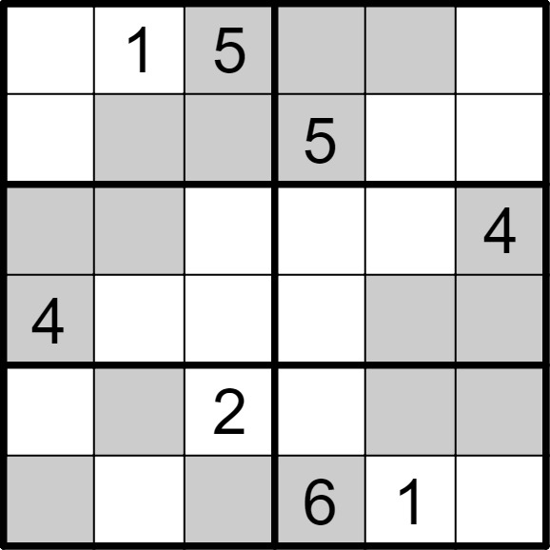 | 6 | 6 | [2,,,4,6,3], [3,4,6,,2,1], [6,5,1,2,3,], [,2,3,1,5,6], [1,6,,3,4,5], [5,3,4,,,2]
将数字 1-6 填入空格内，使得每行、每列、每宫内数字均不重复。灰色格内只能填较大数（4、5、6），白色格内只能填较小数（1、2、3）。 |  |  | 六宫大小数数独 | 5 | 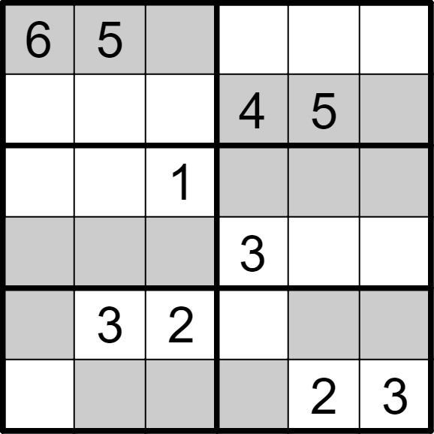 | 6 | 6 | [,,4,2,3,1], [2,1,3,,,6], [3,2,,6,4,5], [4,6,5,,1,2], [5,,,1,6,4], [1,4,6,5,,]
将数字 1-6 填入空格内，使得每行、每列、每宫内数字均不重复。灰色格内只能填较大数（4、5、6），白色格内只能填较小数（1、2、3）。 |  |  | 六宫大小数数独 | 5 | 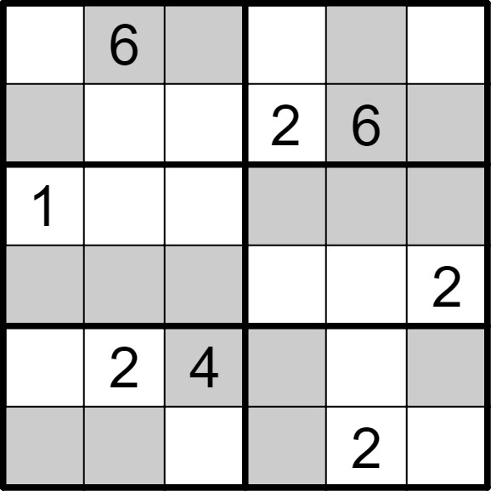 | 6 | 6 | [2,,5,3,4,1], [4,1,3,,,5], [,3,2,6,5,4], [5,4,6,1,3,], [3,,,5,1,6], [6,5,1,4,,3]
将数字 1-6 填入空格内，使得每行、每列、每宫内数字均不重复。灰色格内只能填较大数（4、5、6），白色格内只能填较小数（1、2、3）。 |  |  | 六宫大小数数独 | 5 | 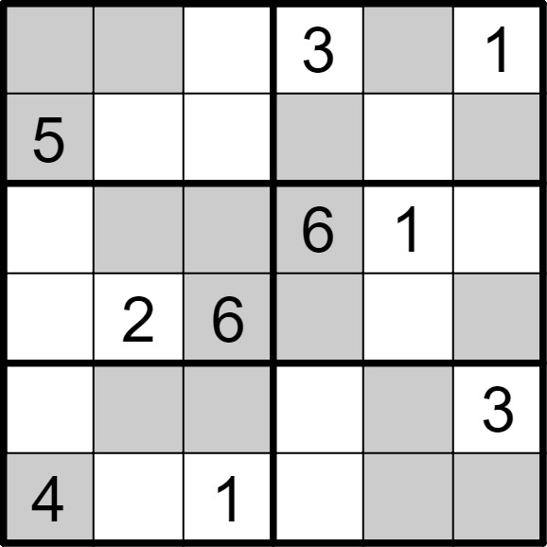 | 6 | 6 | [6,4,2,,5,], [,1,3,4,2,6], [3,5,4,,,2], [1,,,5,3,4], [2,6,5,1,4,], [,3,,2,6,5]
将数字 1-6 填入空格内，使得每行、每列、每宫内数字均不重复。灰色格内只能填较大数（4、5、6），白色格内只能填较小数（1、2、3）。 |  |  | 六宫大小数数独 | 5 | 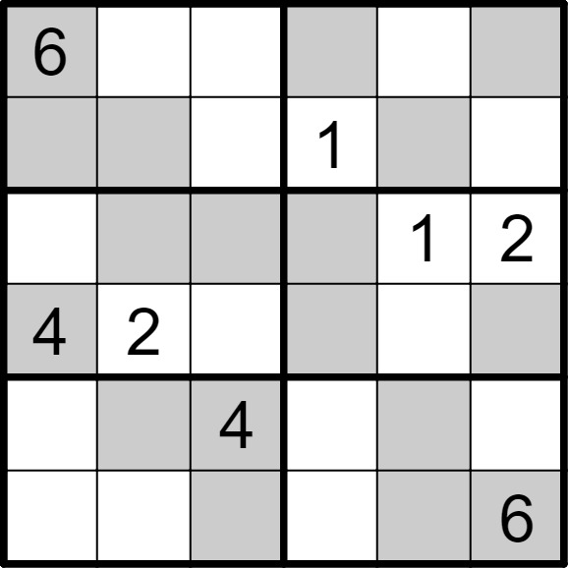 | 6 | 6 | [,1,3,5,2,4], [5,4,2,,6,3], [3,5,6,4,,], [,,1,6,3,5], [2,6,,3,5,1], [1,3,5,2,4,]
将数字 1-6 填入空格内，使得每行、每列、每宫内数字均不重复。灰色格内只能填较大数（4、5、6），白色格内只能填较小数（1、2、3）。 |  |  | 六宫大小数数独 | 5 | 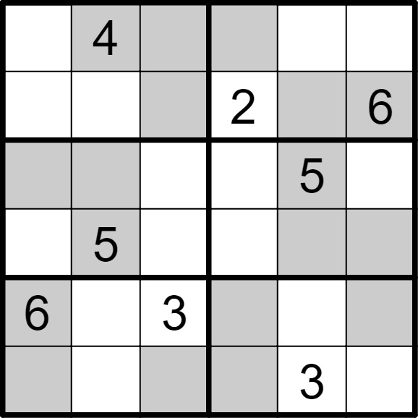 | 6 | 6 | [2,,6,5,1,3], [1,3,5,,4,], [4,6,1,3,,2], [3,,2,1,6,4], [,1,,4,2,5], [5,2,4,6,,1]
将数字 1-6 填入空格内，使得每行、每列、每宫内数字均不重复。灰色格内只能填较大数（4、5、6），白色格内只能填较小数（1、2、3）。 |  |  | 六宫大小数数独 | 5 | 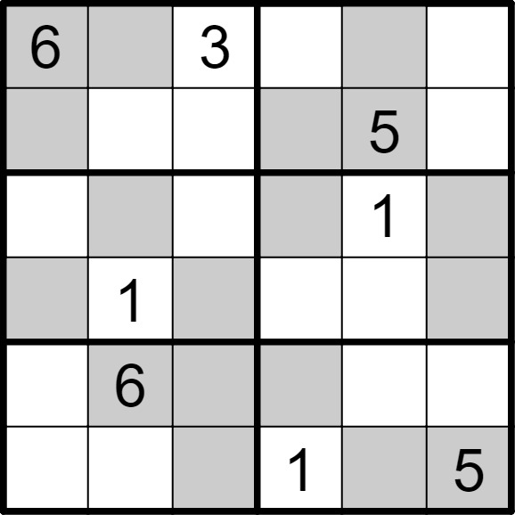 | 6 | 6 | [,5,,2,4,1], [4,2,1,6,,3], [3,4,2,5,,6], [5,,6,3,2,4], [1,,5,4,3,2], [2,3,4,,6,]
将数字 1-6 填入空格内，使得每行、每列、每宫内数字均不重复。灰色格内只能填较大数（4、5、6），白色格内只能填较小数（1、2、3）。 |  |  | 六宫大小数数独 | 5 | 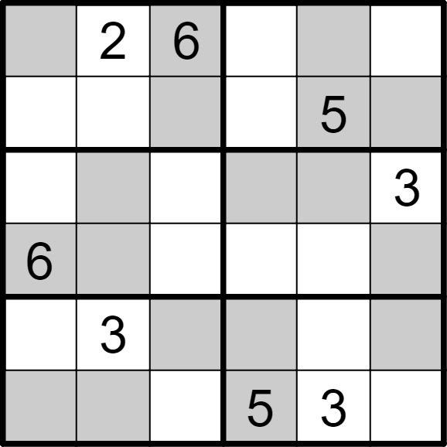 | 6 | 6 | [5,,,3,4,1], [3,1,4,2,,6], [1,5,2,4,6,], [,4,3,1,2,5], [2,,5,6,1,4], [4,6,1,,,2]
将数字 1-6 填入空格内，使得每行、每列、每宫内数字均不重复。灰色格内只能填较大数（4、5、6），白色格内只能填较小数（1、2、3）。 |  |  | 六宫大小数数独 | 5 | 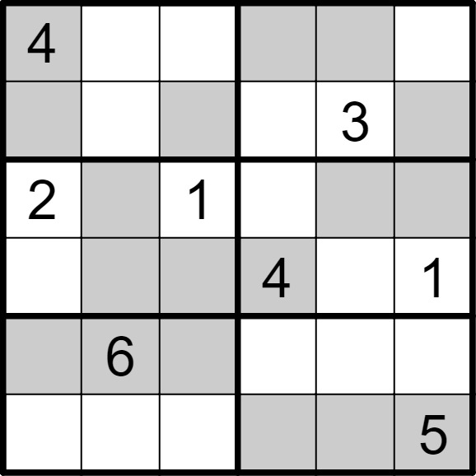 | 6 | 6 | [,1,3,5,6,2], [6,2,5,1,,4], [,4,,3,5,6], [3,5,6,,2,], [5,,4,2,1,3], [1,3,2,6,4,]
将数字 1-6 填入空格内，使得每行、每列、每宫内数字均不重复。灰色格内只能填较大数（4、5、6），白色格内只能填较小数（1、2、3）。 |  |  | 六宫大小数数独 | 5 | 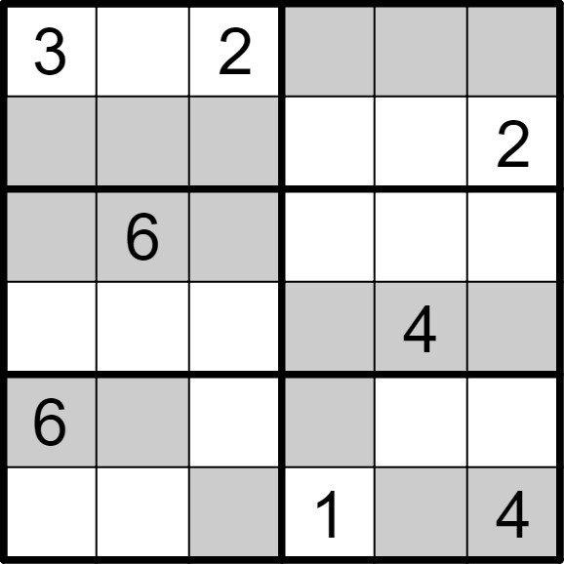 | 6 | 6 | [,1,,4,5,6], [4,5,6,3,1,], [5,,4,2,3,1], [1,2,3,6,,5], [,4,1,5,2,3], [2,3,5,,6,]
将数字 1-6 填入空格内，使得每行、每列、每宫内数字均不重复。灰色格内只能填较大数（4、5、6），白色格内只能填较小数（1、2、3）。 |  |  | 六宫大小数数独 | 5 | 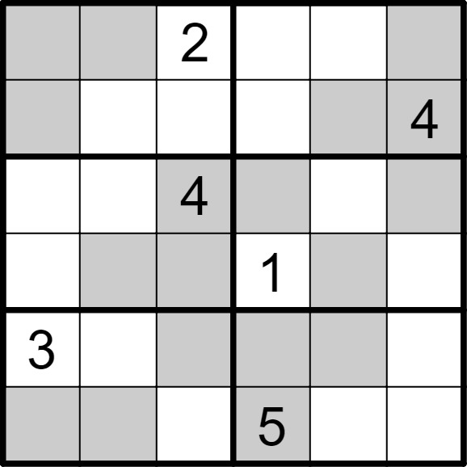 | 6 | 6 | [5,4,,3,1,6], [6,1,3,2,5,], [1,3,,6,2,5], [2,5,6,,4,3], [,2,5,4,6,1], [4,6,1,,3,2]
将数字 1-6 填入空格内，使得每行、每列、每宫内数字均不重复。灰色格内只能填较大数（4、5、6），白色格内只能填较小数（1、2、3）。 |  |  | 六宫大小数数独 | 5 | 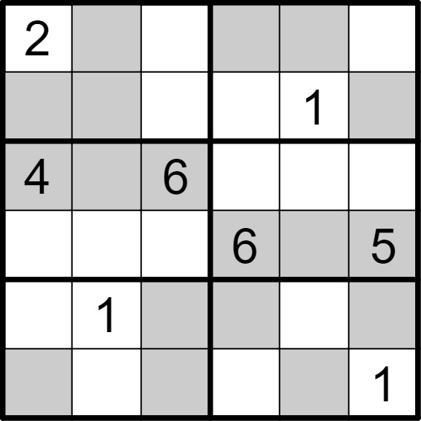 | 6 | 6 | [,4,1,5,6,3], [5,6,3,2,,4], [,5,,1,3,2], [1,3,2,,4,], [3,,5,4,2,6], [6,2,4,3,5,]
将数字 1-6 填入空格内，使得每行、每列、每宫内数字均不重复。灰色格内只能填较大数（4、5、6），白色格内只能填较小数（1、2、3）。 |  |  | 六宫大小数数独 | 5 | 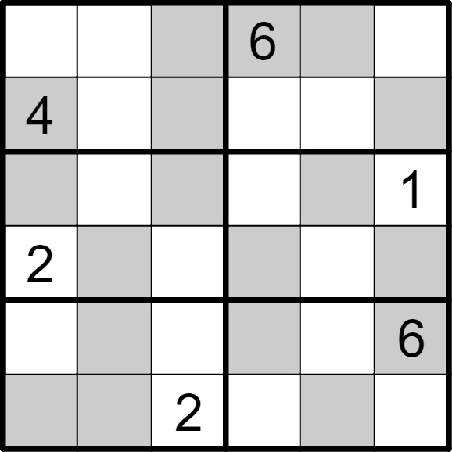 | 6 | 6 | [3,1,5,,4,2], [,2,6,3,1,5], [5,3,4,2,6,], [,6,1,5,3,4], [1,5,3,4,2,], [6,4,,1,5,3]
将数字 1-6 填入空格内，使得每行、每列、每宫内数字均不重复。灰色格内只能填较大数（4、5、6），白色格内只能填较小数（1、2、3）。 |  |  | 六宫大小数数独 | 5 | 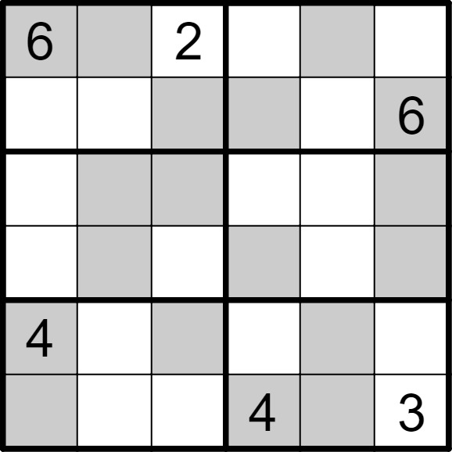 | 6 | 6 | [,5,,3,4,1], [3,1,4,5,2,], [1,6,5,2,3,4], [2,4,3,6,1,5], [,3,6,1,5,2], [5,2,1,,6,]
将数字 1-6 填入空格内，使得每行、每列、每宫内数字均不重复。灰色格内只能填较大数（4、5、6），白色格内只能填较小数（1、2、3）。 |  |  | 六宫大小数数独 | 5 | 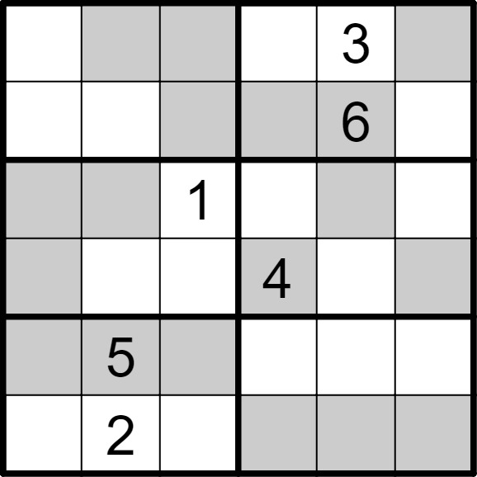 | 6 | 6 | [2,6,5,1,,4], [3,1,4,5,,2], [6,4,,2,5,3], [5,3,2,,1,6], [4,,6,3,2,1], [1,,3,6,4,5]
将数字 1-6 填入空格内，使得每行、每列、每宫内数字均不重复。灰色格内只能填较大数（4、5、6），白色格内只能填较小数（1、2、3）。 |  |  | 六宫大小数数独 | 5 | 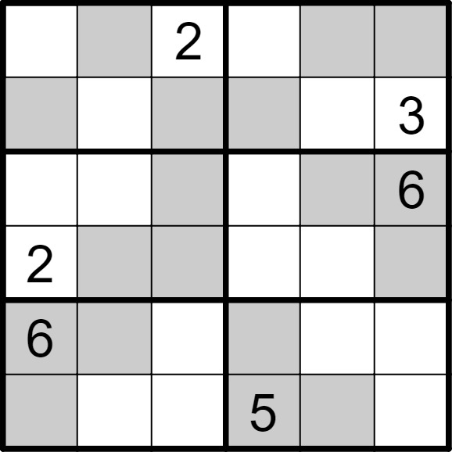 | 6 | 6 | [3,6,,1,5,4], [5,1,4,6,2,], [1,3,5,2,4,], [,4,6,3,1,5], [,5,1,4,3,2], [4,2,3,,6,1]
将数字 1-6 填入空格内，使得每行、每列、每宫内数字均不重复。灰色格内只能填较大数（4、5、6），白色格内只能填较小数（1、2、3）。 |  |  | 六宫大小数数独 | 5 | 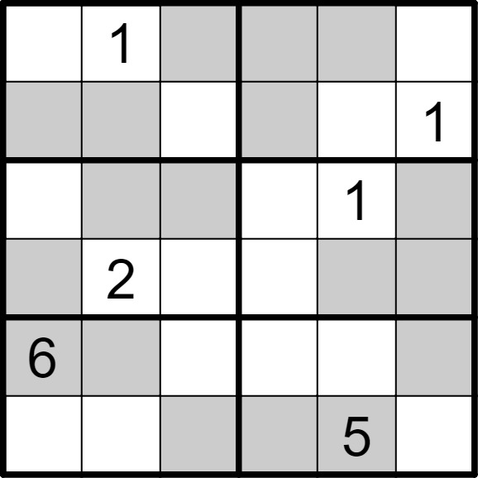 | 6 | 6 | [2,,5,4,6,3], [4,6,3,5,2,], [3,4,6,2,,5], [5,,1,3,4,6], [,5,2,1,3,4], [1,3,4,6,,2]
将数字 1-6 填入空格内，使得每行、每列、每宫内数字均不重复。灰色格内只能填较大数（4、5、6），白色格内只能填较小数（1、2、3）。 |  |  | 六宫大小数数独 | 5 | 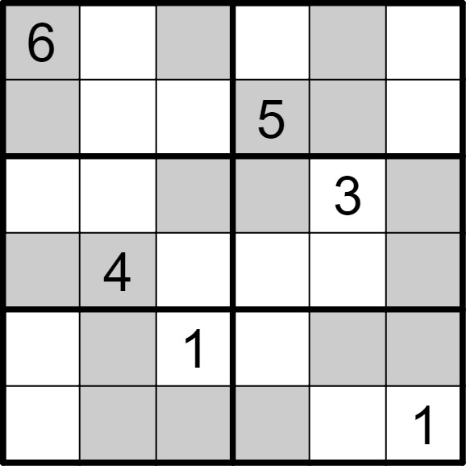 | 6 | 6 | [,3,5,1,4,2], [4,1,2,,6,3], [1,2,6,4,,5], [5,,3,2,1,6], [2,6,,3,5,4], [3,5,4,6,2,]
将数字 1-6 填入空格内，使得每行、每列、每宫内数字均不重复。灰色格内只能填较大数（4、5、6），白色格内只能填较小数（1、2、3）。 |  |  | 六宫大小数数独 | 5 | 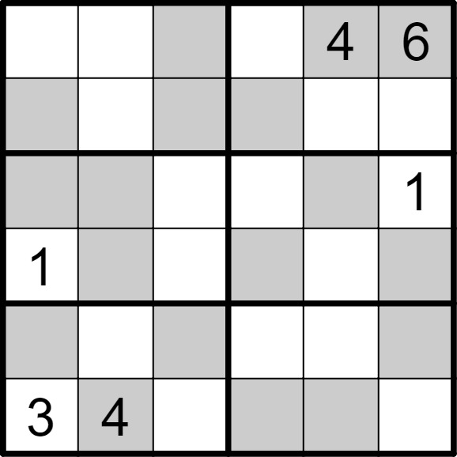 | 6 | 6 | [2,3,5,1,,], [6,1,4,5,2,3], [4,5,3,2,6,], [,6,2,4,3,5], [5,2,6,3,1,4], [,,1,6,5,2]
将数字 1-6 填入空格内，使得每行、每列、每宫内数字均不重复。灰色格内只能填较大数（4、5、6），白色格内只能填较小数（1、2、3）。 |  |  | 六宫大小数数独 | 5 | 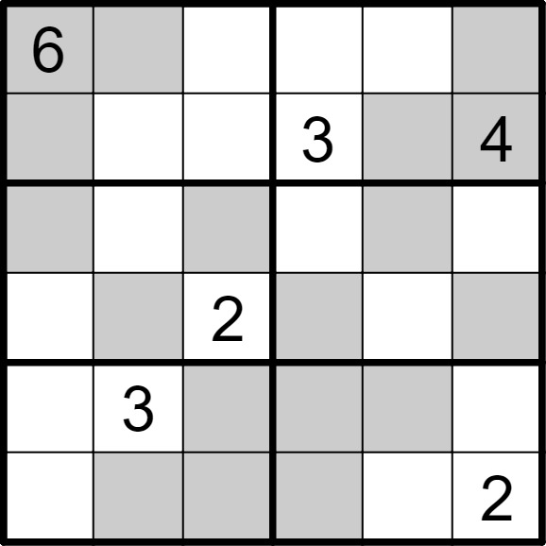 | 6 | 6 | [,4,3,1,2,5], [5,2,1,,6,], [4,1,6,2,5,3], [3,5,,4,1,6], [2,,5,6,4,1], [1,6,4,5,3,]
将数字 1-6 填入空格内，使得每行、每列、每宫内数字均不重复。灰色格内只能填较大数（4、5、6），白色格内只能填较小数（1、2、3）。 |  |  | 六宫大小数数独 | 5 | 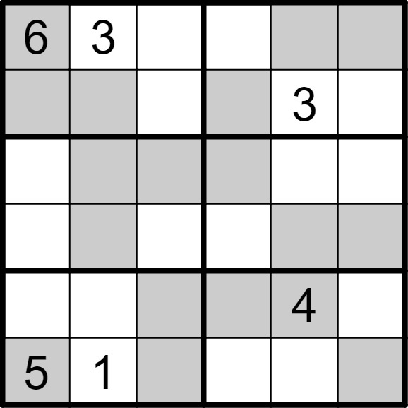 | 6 | 6 | [,,2,1,5,4], [4,5,1,6,,2], [2,6,5,4,1,3], [1,4,3,2,6,5], [3,2,6,5,,1], [,,4,3,2,6]
将数字 1-6 填入空格内，使得每行、每列、每宫内数字均不重复。灰色格内只能填较大数（4、5、6），白色格内只能填较小数（1、2、3）。 |  |  | 六宫大小数数独 | 5 | 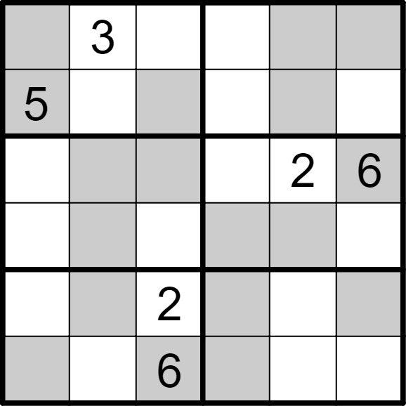 | 6 | 6 | [6,,1,2,4,5], [,2,4,1,6,3], [1,4,5,3,,], [2,6,3,4,5,1], [3,5,,6,1,4], [4,1,,5,3,2]
将数字 1-6 填入空格内，使得每行、每列、每宫内数字均不重复。灰色格内只能填较大数（4、5、6），白色格内只能填较小数（1、2、3）。 |  |  | 六宫大小数数独 | 5 | 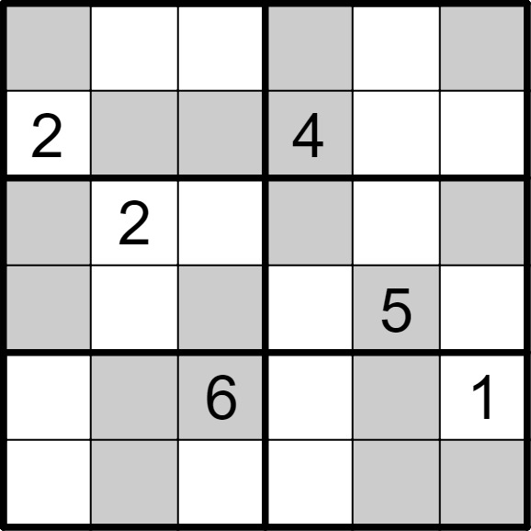 | 6 | 6 | [4,1,3,5,2,6], [,6,5,,1,3], [5,,1,6,3,4], [6,3,4,1,,2], [3,5,,2,4,], [1,4,2,3,6,5]
将数字 1-6 填入空格内，使得每行、每列、每宫内数字均不重复。灰色格内只能填较大数（4、5、6），白色格内只能填较小数（1、2、3）。 |  |  | 六宫大小数数独 | 5 | 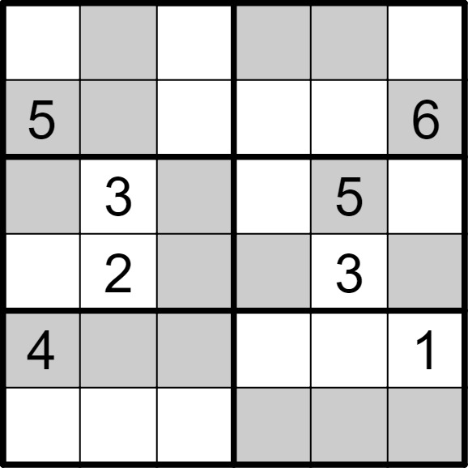 | 6 | 6 | [2,6,1,5,4,3], [,4,3,2,1,], [6,,4,1,,2], [1,,5,6,,4], [,5,6,3,2,], [3,1,2,4,6,5]

